文檔需求
跨境文檔翻譯工具的要求
形式 | 格式 | 翻譯需求 | 翻譯需求及初衷 | 總結
文件、圖片 | word、pdf、txt、excel、png、ppt | 文字、圖片、表格、PPT | 原意： 減少逐一複制、翻譯、粘貼文本文檔的動作，批量實現文檔到文檔翻譯的轉換。 需要： 1.批量翻譯文檔文本並導出為原始格式/可編輯格式（方便後期校對） 2. 中文/繁體中文轉英文表達準確率高，實現精準翻譯，不漏譯，減少人工校對。 3. 保留字體、填充和顏色 4.表翻譯不累加、不遺漏 5.支持文檔中圖片的保留（後期會有圖片需要更換） 6.支持術語庫的申請和導入 | 在不改變文檔原始格式的情況下實現翻譯 （字體、顏色、圖片、特殊符號）
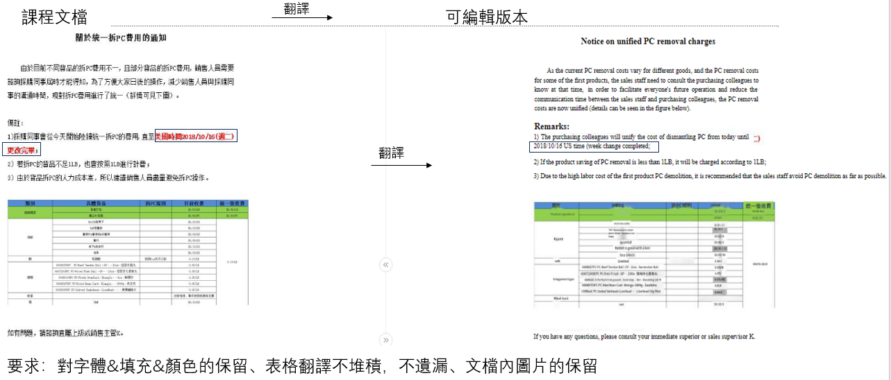
 |  |  |  |  | 系統（如SJFOOD）的分步教程需要保留，後期替換。
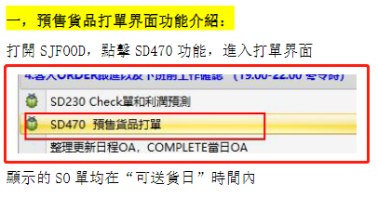

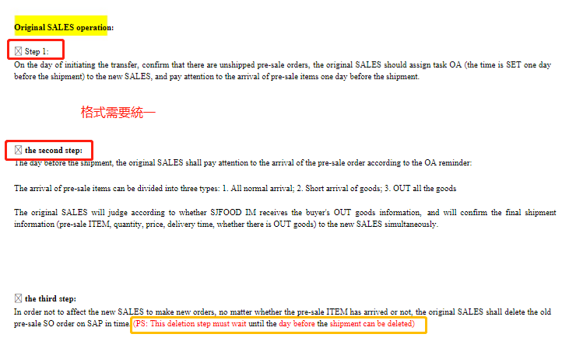

需要避免的翻譯情況/要求 |  |  | 最好保留原文的位置（對齊方式）和顏色，不要模糊

pdf中的內容是ppt
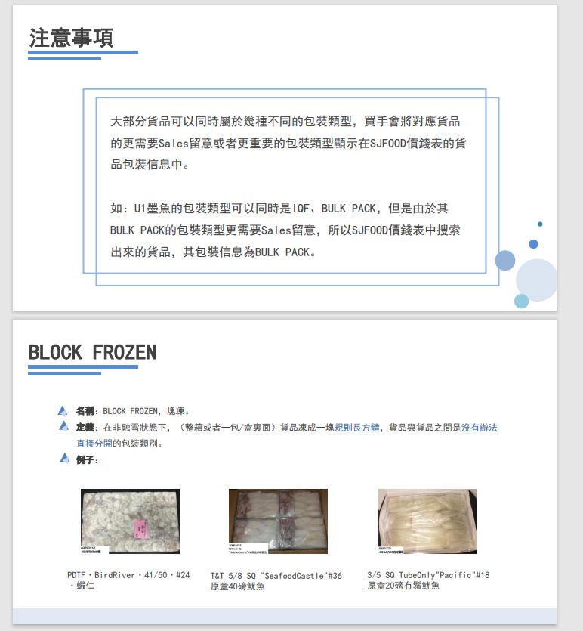

\\sj-share.sjfood.us\銷售部門\新人培訓\培訓PPT\包裝方法培訓

關於術語庫 | 導入方式是什麼？培訓還是引進？
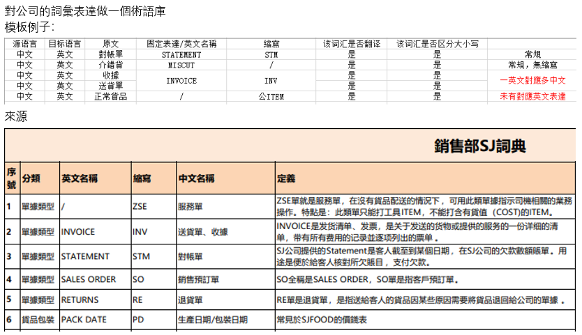

 |  |  | 注：中文可能有兩種表達方式。例如，INVOICE在中文中有兩種表達方式。更新術語庫時，需要注意中文和英文有多少個表達方式。

\\sj-share.sjfood.us\sales-department\新人培訓\培訓PPT\作業培訓課程\8.SD-ARO。關於客戶諮詢前未獲得的新產品工藝.pdf

流程圖需求
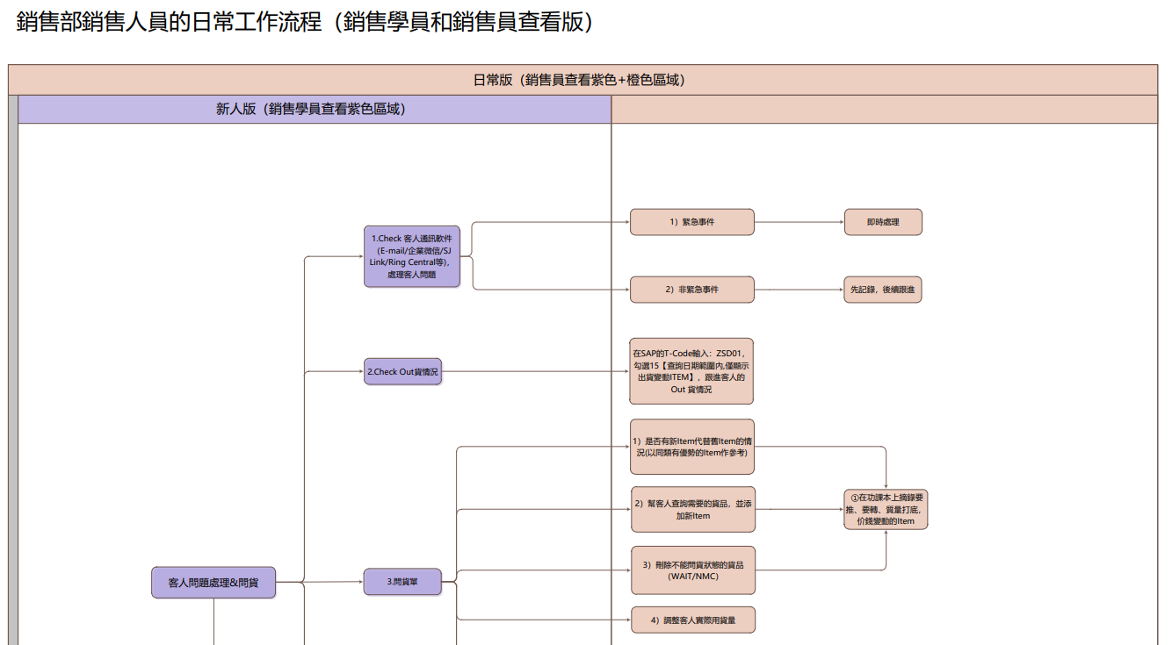
跨境流程圖翻譯工具需求
形式 | 格式 | 翻譯需求&初衷 | 總結
流程圖 | vsd/pdf | 初衷： 直接翻譯會受格子的限制，避免流程圖造成溢格/堆積的情況 需求： 1.將vsd/pdf格式的流程圖文字提取，將流程圖重新製作並翻譯成英語。 2.有較高中文/繁體轉英文表達的準確度，做到翻譯準確，不増譯漏譯，減少人工校對環節 3. 保留框架、顏色與線條 4. 支持術語庫的應用與導入 | pdf/vsd格式再製作，使其翻譯不受格子限制

避免情況
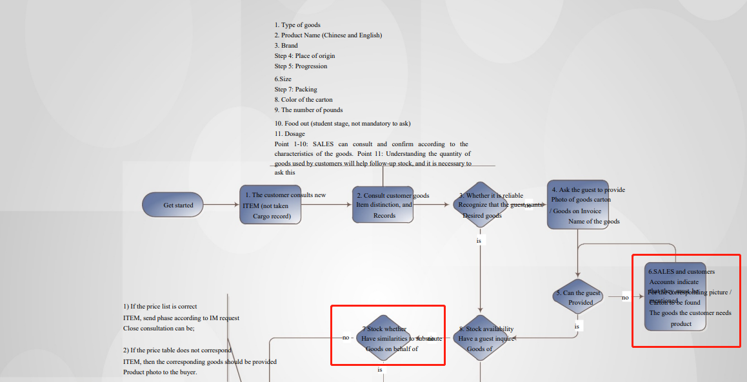

效果（vsd/pdf）
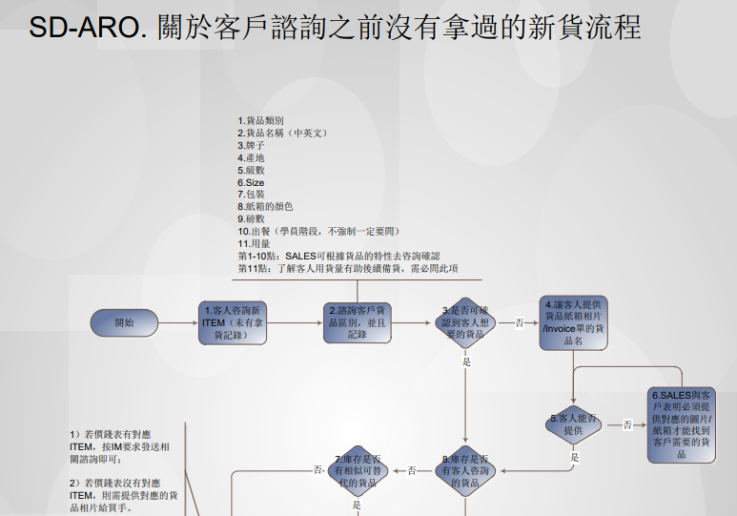
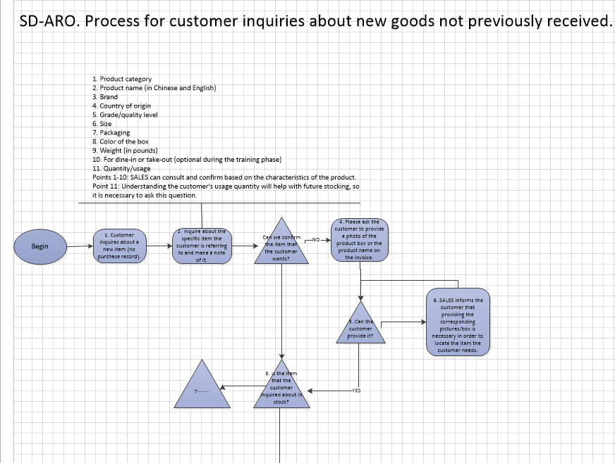

 |  |  |  | 翻譯

3. 保留框架、顏色與線條

